策划案
《镜镜大作战》

 | 框架

 | A |  | 游戏概述

 | B |  | 玩法逻辑

 | C |  | 数值需求

 | D |  | 交互文档

A |  | 游戏概述

 | 1 |  | 游戏概述

 |  | 1.1 游戏类型
 |  |  | 2.5D 多人在线轻竞技手游；

 |  | 1.2 目标用户
 |  |  | 男女性别比基本持平，年龄分布主要为5-25岁的年轻群体；

 |  | 1.3 游戏体验
 |  |  | 反射光线的趣味性和刺激感；

 |  | 1.4 游戏风格：
 |  |  | 欢乐、可爱、萌系；

 |  | 1.5 游戏时长：
 |  |  | 每局时长控制在3min以内；

 |  | 1.6 世界观设定
 |  |  | 在山的那边，海的那边，
 |  |  | 有一群镜精灵，
 |  |  | 他们活泼又聪明，
 |  |  | 调皮又灵敏，
 |  |  | 自由自在生活在那美丽的镜森林，
 |  |  | 为了证明自己是最灵活的镜精灵，他们在“镜”技场中开始比赛……

 |  | 1.7 玩法概述
 |  |  | 玩家控制镜精灵移动，用正面反射光线（背面是弱点）；
 |  |  | 发射光线攻击其他镜精灵，让自己存活到最后；
 |  |  | 光线会在“镜”技场边缘和镜精灵之间不断反射，且速度不断增加；



 |  |  |  | 正面 |  |  | 背面（弱点）

B |  | 玩法逻辑

 | 2 |  | 基础逻辑

 |  | 2.1、流程图

 |  | 2.2、开始界面
 |  |  | 打开游戏时的界面

 |  |  | 2.2.1 名字输入框 由玩家自行输入，默认名为XXX；
 |  |  | 允许名字重复，若名字栏为空，则视为以默认名开始游戏；
 |  |  | 需附带随机名字的UI按钮；

 |  |  | 2.2.2 角色选择区 通过滑屏(具体形式由交互决定)选择角色；
 |  |  | 角色存在外观和特殊技能的差异；

 |  |  | 2.2.3 开始游戏按钮 点击后进入匹配队列等待；

 |  |  | 蓝本：

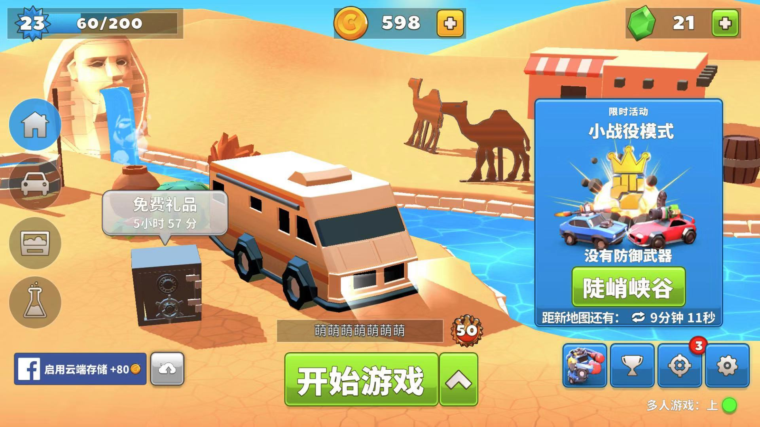

 |  |  |  |  |  |  |  |  |  | 角色选择区，通过滑屏(具体形式由交互决定)来切换选择角色

 |  |  |  |  |  |  |  |  |  | 名字输入框

 |  |  |  |  |  | 开始游戏按钮

 |  | 2.3、匹配队列

 |  |  | 2.3.1 匹配人数 暂定为每局4人;

 |  |  | 2.3.2 匹配提示信息 用于告知玩家当前匹配进度;

 |  |  | 蓝本：

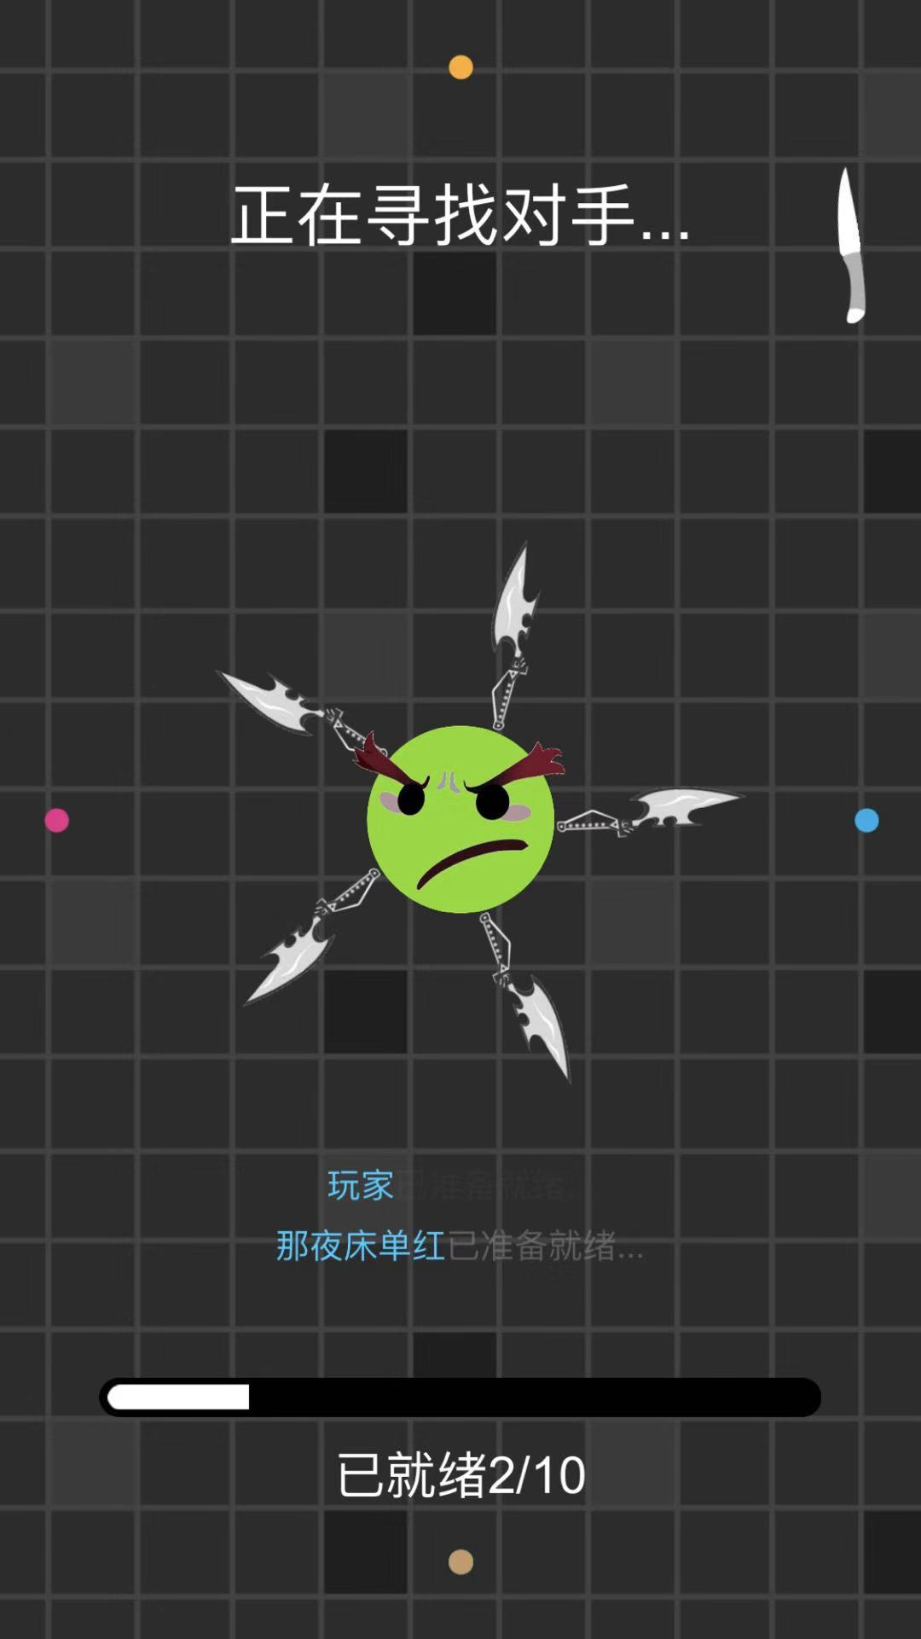

 |  |  |  |  |  |  | 匹配提示信息

 |  | 2.4、加载界面
 |  |  | 过渡界面，主要用于程序加载；
 |  |  | 功能开发上与匹配队列整合，不需额外交互设计；

 |  | 2.5、游戏主界面
 |  |  | 玩法体验的核心场景，以固定角度的上帝视角进行游戏

 |  |  | 2.5.1 场景边界 布满固定的场景镜子，光线接触后反射；

 |  |  | 2.5.2 光线 直线传播，碰撞判断以光线顶部为准，遇镜子(包括场景镜子和玩家镜子)反射，反射规则同光学反射；
 |  |  | 光线长度为light_length、宽度为light_width、血量为light_hp、速度为light_V；
 |  |  | 速度变化规律见数值需求，并用光线颜色渐变表示速度的变化；每反射一次light_hp-1，light_hp=0时，光线消失；

 |  |  | 游戏开始后，刷出light_start个光线；

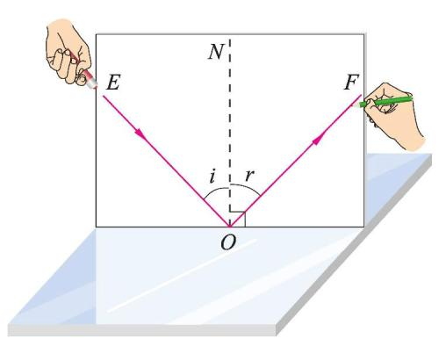

 |  |  |  |  |  |  |  |  |  | 属性 | 数值 | 暂定
 |  |  |  |  |  |  |  |  |  | 光线长度 | light_length | 20m
 |  |  |  |  |  |  |  |  |  | 光线宽度 | light_width | 0.1m
 |  |  |  |  |  |  |  |  |  | 光线血量 | light_hp | 50
 |  |  |  |  |  |  |  |  |  | 光线速度 | light_V | 20m/s
 |  |  |  |  |  |  |  |  |  | 初始光线数量 | light_start | 1

 |  |  |  | 反射规则：入射角i=反射角r |  |  |  | 光线逻辑 |  |  | 光线参数表

 |  |  | 2.5.3 玩家镜子 玩家控制移动并操作的对象，正面朝向始终与移动方向一致且玩家镜子之间不计算碰撞体积；
 |  |  | 玩家镜子生命值为hp、生命恢复速度为hp_re；
 |  |  | 光线击中正面，玩家镜子会被击退(击退过程中无法操作)；击中背面(包括侧面)，造成伤害damage_hit；
 |  |  | 若沿击退方向玩家镜子到场景镜子的距离X>击退距离X_repel；则玩家镜子被击退距离X_repel，反之为X并造成伤害damage_repel；------------------可参考英雄联盟薇恩的E技能
 |  |  | 玩家镜子每反射一次光线，下一次发射光线的初速度增加mirror_emitadd；且独有技能cd减少mirror_skillcut；--------------------------------------玩家成长体验

 |  |  |  |  |  |  |  | 属性 | 数值 | 暂定
 |  |  |  |  |  |  |  | 生命值 | hp | 5
 |  |  |  |  |  |  |  | 生命恢复速度 | hp_re | 0.2/s
 |  |  |  |  |  |  |  | 光线背面击中伤害 | damage_hit | 1
 |  |  |  |  |  |  |  | 击退撞墙伤害 | damage_repel | 1
 |  |  |  |  |  |  |  | 击退距离 | X_repel | 16m
 |  |  |  |  |  |  |  | 反射后速度增量 | mirror_emitadd | 1m/s
 |  |  |  |  |  |  |  | 反射后CD减量 | mirror_skillcut | 5s

 |  |  |  |  | 玩家镜子逻辑 |  |  |  | 玩家镜子参数表

 |  |  | 蓝本：

 |  |  |  |  |  |  |  |  |  | 一个额外技能UI，有CD，与发射光束的UI间隔稍大

 |  |  |  |  |  |  |  |  |  | 增加一个发射光束的技能UI，与MP结合，无CD
 |  |  |  |  |  |  |  |  |  | 如技能图标外圈是一层mp槽，当mp槽蓄满以后，亮起技能图标

 |  |  |  | 虚拟摇杆 |  | 名字和HP；
 |  |  |  |  |  | 增加读条槽，用于预告技能生效的时间；

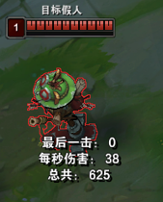
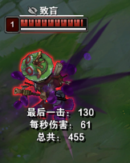

 |  |  |  | 此图为LOL练习模式中，假人中提莫致盲Q技能后的效果

 |  | 2.6、结算界面
 |  |  | 当玩家死亡或剩余玩家数=1时，进入结算界面，光线、玩家镜子停止移动

 |  |  | 2.6.1 玩家排名 玩家死亡时，只列出自己的名字；
 |  |  | 剩余玩家数=1时，根据死亡的先后顺序进行排名，显示玩家名字，存活到最后的为第一名；

 |  |  | 2.6.2 存活时间 玩家镜子在场上的生存时间；

 |  |  | 2.6.3 反射次数 每个玩家反射光线的次数；

 |  |  | 2.6.4 返回按钮 点击后返回到开始界面；

 |  |  | 2.6.5 再来一次按钮 自动以上一局选择的角色进入匹配队列；

 |  |  | 蓝本：

 |  |  |  |  |  | 存活时间、反射次数

 |  |  |  |  |  | 玩家排名

 |  |  |  |  |  |  | 返回按钮和再来一次按钮

 | 3 |  | 拓展设计

 |  | 3.1 角色设计
 |  | 以四个关键词设计四种不同镜精灵；
 |  | 每个角色均有一个共有技能和一个独有技能；
 |  | 除外观和独有技能外，角色无任何区别；

 |  |  |  |  | 邪恶镜 |  | 调皮镜 | 活泼镜 |  | 智慧镜

 |  |  |  |  | 角色名 | 邪恶镜 | 调皮镜 | 活泼镜 | 智慧镜
 |  |  |  |  | 独有技能 | 黑夜降临 | 群体混乱 | 粒子护盾 | 五雷轰顶

 |  | 3.2 技能设计

 |  |  | 3.2.1 共有技能-发射光线 点击技能后从当前朝向方向发射一束光线；

 |  |  |  | 技能参数 | 数值 | 暂定
 |  |  |  | 冷却时间 | skill_1_cd | 5s

 |  |  | 3.2.2 独有技能-粒子护盾 使用后自身周围出现半径为skill_2_radius的球形保护罩，反弹所有接触到的光线；
 |  |  | 粒子护盾只计算与光线的碰撞，不考虑与边界和玩家镜子的碰撞；

 |  |  | 蓝本：

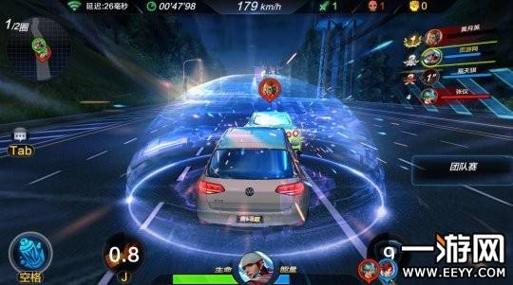

 |  |  |  |  |  |  |  | 技能参数 | 数值 | 暂定
 |  |  |  |  |  |  |  | 粒子护盾半径 | skill_2_radius | 4m
 |  |  |  |  |  |  |  | 持续时间 | skill_2_time | 5s
 |  |  |  |  |  |  |  | 冷却时间 | skill_2_cd | 45s

 |  |  | 3.2.3 独有技能-群体混乱 使用后其他玩家镜子头顶出现读条，读条时间为skill_2_pretime；
 |  |  | 读条结束后，其他玩家镜子的移动方向倒置(如操作向左，实际角色向右)；

 |  |  | 蓝本：

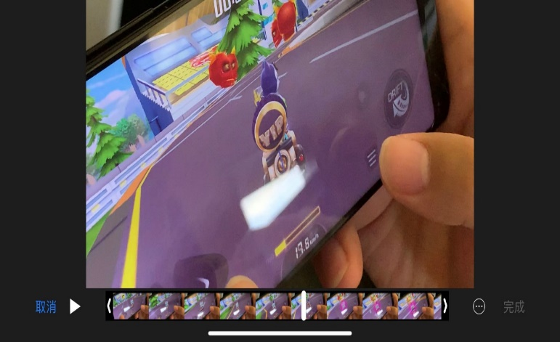

 |  |  |  |  |  |  |  |  | 技能参数 | 数值 | 暂定（s）
 |  |  |  |  |  |  |  |  | 读条时间 | skill_3_pretime | 3
 |  |  |  |  |  |  |  |  | 持续时间 | skill_3_time | 5
 |  |  |  |  |  |  |  |  | 冷却时间 | skill_3_cd | 45

 |  |  |  | 读条 |  |  | 方向倒置

 |  |  | 3.2.4 独有技能-黑夜降临 使用后所有玩家画面变暗，其他玩家视野范围从全局视野逐渐变小为以自身为圆心，半径为skill_3_radius的圆；

 |  |  | 蓝本：
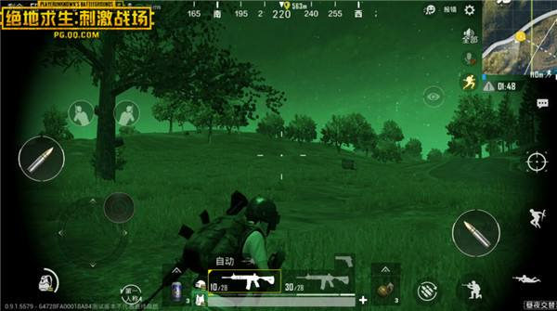
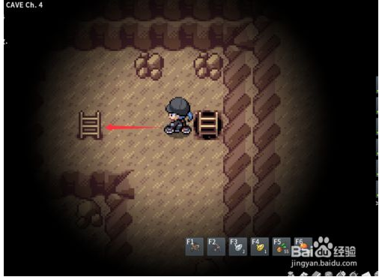

 |  |  |  |  |  |  |  |  |  |  | 技能参数 | 数值 | 暂定
 |  |  |  |  |  |  |  |  |  |  | 视野半径 | skill_4_radius | 8m
 |  |  |  |  |  |  |  |  |  |  | 持续时间 | skill_4_time | 5s
 |  |  |  |  |  |  |  |  |  |  | 冷却时间 | skill_4_cd | 45s
 |  |  |  |  | 自身效果(画面变暗) |  |  | 他人效果(画面变暗、视野受限)

 |  |  | 3.2.5 独有技能-五雷轰顶 使用后其他玩家均失去当前血量的一定百分比，剩余血量向上取整；

 |  |  | 蓝本：

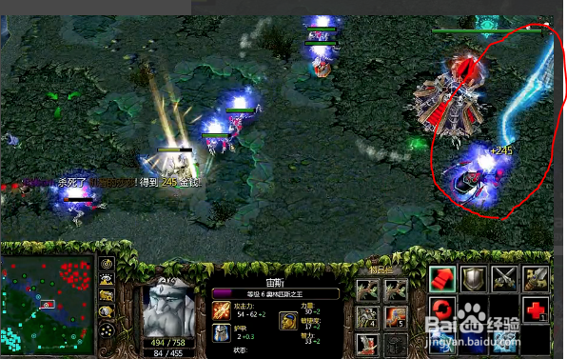

 |  |  |  |  |  |  |  | 技能参数 | 数值 | 暂定
 |  |  |  |  |  |  |  | 技能百分比伤害 | skill_5_damage | 50%
 |  |  |  |  |  |  |  | 冷却时间 | skill_5_cd | 45s

 |  | 3.3 技能逻辑
 |  | 主要用于程序的底层技能框架搭建

 |  |  |  |  | 技能名称 | 发射光线 | 粒子护盾 | 群体混乱 | 黑夜降临 | 五雷轰顶
 |  |  |  |  | 技能类型 | 共有 | 独有 | 独有 | 独有 | 独有
 |  |  |  |  | 释放方式 | 点击UI | 点击UI | 点击UI | 点击UI | 点击UI
 |  |  |  |  | 释放条件 | 有CD | 有CD | 有CD | 有CD | 有CD
 |  |  |  |  | CD | skill_1_cd | skill_2_cd | skill_3_cd | skill_4_cd | skill_5_cd
 |  |  |  |  | 进入CD | 释放后 | 释放后 | 释放后 | 释放后 | 释放后
 |  |  |  |  | 技能延迟 | — | — | skill_3_pretime | — | —
 |  |  |  |  | 技能对象 | 光线 | 自身 | 其他玩家 | 其他玩家 | 其他玩家
 |  |  |  |  | 技能使用范围 | — | — | 全图 | 全图 | 全图
 |  |  |  |  | 技能效果范围 | — | skill_2_radius | — | skill_4_radius | —
 |  |  |  |  | 技能效果 | 发射光线 | 保护自身 | 移动方向倒置 | 视野受限 | 直接伤害
 |  |  |  |  | 持续时间 | — | skill_2_time | skill_3_time | skill_4_time | —
 |  |  |  |  | HP变化 | — | — | — | — | skill_5_damage

C |  | 数值需求

 | 4 |  | 数值需求

 |  |  | 光线速度变化规律：

 |  |  | 用分段函数对光线速度进行控制；
 |  |  | 初速度暂定为V0=20m/s；
 |  |  | V0≤V≤V1时，每反射一次速度增加V_add_1;
 |  |  | V1<V≤V2时，每反射一次速度增加V_add_2;
 |  |  | V2<V≤V3时，每反射一次速度增加V_add_3;

 |  |  | 参数 | 数值
 |  |  | V0 | 20
 |  |  | V1 | 40
 |  |  | V2 | 50
 |  |  | V3 | 55
 |  |  | V_add_1 | 1
 |  |  | V_add_2 | 0.5
 |  |  | V_add_3 | 0.5

D |  | 交互文档

 | 5 |  | 游戏功能框架

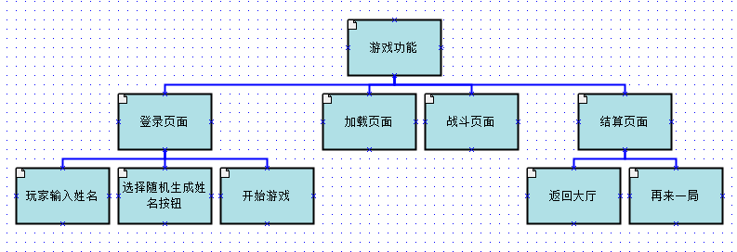

 | 6 |  | 需求分析

 |  | 6.1 登录界面核心目标及使用情景

 |  |  | 用户需求
 |  |  | 获取游戏ID（自取或者选择系统生成）
 |  |  | 选择进入游戏

 |  |  | 产品目标
 |  |  | 引导用户快速进入游戏
 |  |  | 提升用户对游戏的好感度

 |  |  | 登录界面具有高操作频率的特点，优先级属于最重要型；

 |  | 6.2 游戏加载界面核心目标及使用情景

 |  |  | 用户需求
 |  |  | 进入匹配队列，快速开始游戏

 |  |  | 产品目标
 |  |  | 通过视觉元素提升玩家等待游戏的体验

 |  |  | 游戏加载界面是提升游戏品质的细节之处，具有中等的优先级；

 |  | 6.3 游戏战斗界面核心目标及使用情景

 |  |  | 用户需求
 |  |  | 战斗中按钮操作顺畅/易上手
 |  |  | 取得好的游戏体验

 |  |  | 产品目标
 |  |  | 轮盘以及技能按钮布局合理，减少用户学习成本
 |  |  | 为用户打造沉浸式游戏体验

 |  |  | 游戏战斗界面是游戏核心玩法的体现，是决定玩家体验的核心因素具有高操作频率的特点，优先级属于最重要型；

 |  | 6.4 游戏结算界面核心目标及使用情景

 |  |  | 用户需求
 |  |  | 明确自己的局内排名以及数据
 |  |  | 获得胜利的荣耀感

 |  |  | 产品目标
 |  |  | 明确的向用户展示游戏对战结果
 |  |  | 赋予玩家荣耀感或其他方面的引导

 |  |  | 游戏结算界面在反馈局内对战结果的同时，设置了返回大厅以及再来一局的按钮，是高频率操作区，优先等级高；

 | 7 |  | 基本流程

 |  | 7.1 游戏流程

 |  | 7.2 游戏交互原型

 |  | 7.3 设计说明

 |  |  | 登录界面： | 开场通过静态形式表现，以黑夜中游戏角色在月光下闪耀登场的形式呈现；
 |  |  |  | a 在画面的中心呈现游戏角色，重点突出角色形象；
 |  |  |  | b 通过幽暗的背景与皎洁的月光产生视觉反差，这一设计贴近了游戏内世界观的设定具有叙事性；

 |  |  | 匹配界面： | 点击进入游戏后，跳转匹配画面；
 |  |  |  | 背景以静态画面显示，画面呈现出黎明的视觉效果，进度条实时更新(角色奔跑gif)，通过匹配画面以及队列情况的实时更新正面引导玩家等待情绪；

 |  |  | 战斗界面： | 体现游戏的核心玩法，通过轮盘以及技能按钮的合理布局提高玩家的游戏体验以及玩家在对战中的操作体验；
 |  |  |  | 通过对当前热门游戏中的操作方式进行调研分析，降低玩家的学习门槛；
 |  |  |  | 以实际的调研情况为导向，输出战斗界面的交互原型；

 |  |  | 结算界面： | 战斗结束后在战斗场景的基础上弹出结算窗口；
 |  |  |  | 以积极的正向引导以及视觉刺激向玩家传达游戏胜利的荣耀感；
 |  |  |  | 战斗内角色受攻击或奔跑以动画效果呈现；
 |  |  |  | 玩家可通过返回大厅或再来一局进入相对应的画面；

 |  |  |  | 登陆界面→匹配界面→战斗场景：画面以黑夜→黎明前→白天的视觉效果呈现，传达游戏的叙事性

 | 8 |  | 其他方案

 |  |  | 登陆界面

 |  |  | 匹配界面

 |  |  | 战斗界面

 |  |  | 结算界面

